运维发展史
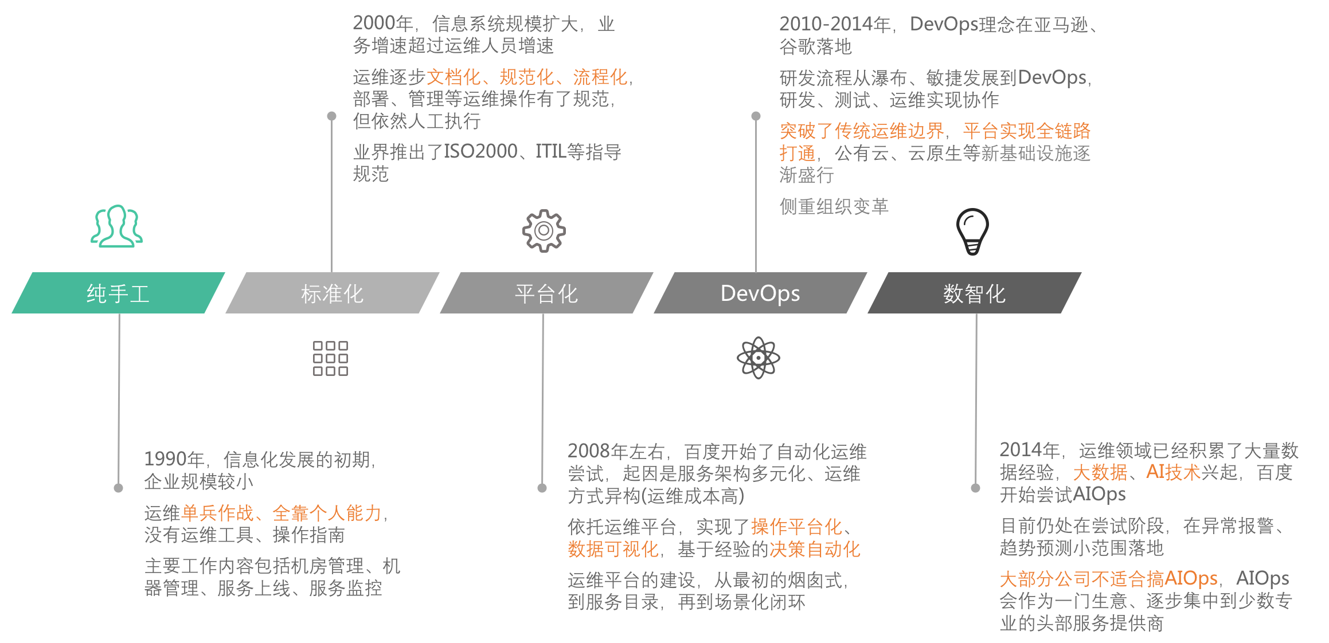

交付场景
 | 纯手工 |  | 平台化ToM | 平台化ToC | 自动化

①需求 | RD |  | RD | RD | RD
沟通
技术选型转移
②技术方案 | OP |  | OP | OP | RD
工作流/声明
编排转移
模板化
③编排 | OP |  | OP | RD | RD
工单
审批自动化
④审批 | OP |  | OP | OP | 平台

执行自动化
⑤执行 | OP |  | 平台 | 平台 | 平台
终态
维持
检查转移
检查自动化
⑥检查 | OP |  | OP | RD | 平台

⑦需求验收 | RD |  | RD | RD | RD

 |  | 交付场景的能力演进

